Tìm hiểu
Công dụng :
Màn hình cho phép thực tập sinh điền và gửi hồ sơ (CV) xin thực tập một cách trực tuyến, thay thế quy trình nộp thủ công.
Công dụng chính:
Thu thập thông tin cá nhân, học vấn, kinh nghiệm, kỹ năng để Admin đánh giá.
Theo dõi trạng thái CV sau khi nộp (Chờ duyệt / Đã chấp nhận / Từ chối / Chờ đợt sau).
Tích hợp xem trước (preview) CV trước khi gửi, đảm bảo tính chính xác và chuyên nghiệp.
Hỗ trợ kết nối giữa sinh viên IT và doanh nghiệp (PLT Solutions), phù hợp với mục tiêu hệ thống: tối ưu hóa quy trình tuyển dụng thực tập.
Người Dùng :
-Thực Tập Sinh (Sinh Viên)
-Admin
Liên quan :
Màn hình này liên kết chặt chẽ với các thành phần khác trong SRS:
Use Case Liên Quan (Phần 2.2.1 & 2.4.1):
UC "Nộp CV xin thực tập" (Actor: Thực tập sinh) – Bao gồm gửi form + file CV.
UC "Nhận phản hồi CV" – Sau khi nộp, chuyển sang theo dõi trạng thái.
UC "Đăng ký/Đăng nhập" – Prerequisite để truy cập (phải đăng nhập trước).
Quy Trình Nghiệp Vụ (Phần 2.5.1): Flow từ Đăng ký → Nộp CV → Phỏng vấn (nếu chấp nhận).
Entities/Dữ Liệu: Bảng "CV" (lưu thông tin sinh viên, file đính kèm); Liên kết với bảng "User" (thông tin cá nhân) và "Trạng thái CV".
Giao Diện Khác:
Trang Home (3.1): Nút dẫn đến nộp CV.
Quản Lý CV Sinh Viên (3.5): Màn hình Admin xem và duyệt CV nộp từ đây.
Đăng Ký/Đăng Nhập (3.3): Tích hợp auto-fill thông tin cơ bản nếu đã đăng ký.
Ràng Buộc :
Loại Ràng Buộc,Chi Tiết
Dữ Liệu Bắt Buộc,"Các trường: Họ tên, Email (định dạng valid@domain.com), MSSV, Tên trường, Năm học, File CV (PDF/Word, <5MB). Không cho gửi nếu thiếu."
Kỹ Thuật,"- Upload file: Chỉ chấp nhận PDF/DOCX, kích thước <10MB (tương tự yêu cầu trắc nghiệm).
- Kỹ năng/Kinh nghiệm: Ít nhất 1 item, không trùng lặp.
- Email/MSSV phải unique (kiểm tra tồn tại)."
Bảo Mật & Quyền,"- Chỉ thực tập sinh đã đăng nhập mới truy cập (Pre-condition: Đăng nhập thành công).
- Không cho phép upload file độc hại (kiểm tra extension).
- Dữ liệu mã hóa (giả định theo chuẩn hệ thống, không chi tiết trong SRS)."
Hiệu Suất,"- Responsive: Hiển thị tốt trên mobile (form co giãn).
- Giới hạn: Tối đa 5 kinh nghiệm/dự án; Không hỗ trợ edit sau gửi (post-condition: Chuyển sang trạng thái ""Chờ duyệt"")."
Ngoại Lệ,"- Lỗi validation: Hiển thị thông báo đỏ (e.g., ""Email không hợp lệ"").
- Không kết nối internet: Lưu draft local (nếu implement)."
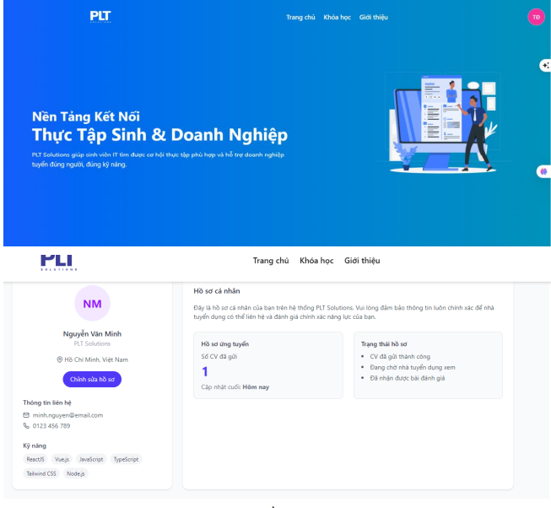

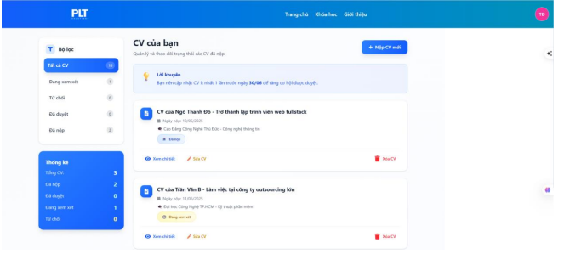
Công Dụng
Màn hình giúp thực tập sinh quản lý và theo dõi tất cả CV đã nộp, bao gồm xem trạng thái xử lý từ Admin (chờ duyệt, đã duyệt, tạm chối, đang thực tập, đã kết thúc), thống kê số lượng CV theo loại, và thực hiện các thao tác nhanh như xem chi tiết, sửa hoặc xóa. Nó hỗ trợ quy trình theo dõi tiến độ ứng tuyển, giúp sinh viên dễ dàng cập nhật hồ sơ mà không cần liên hệ thủ công, đồng thời khuyến khích nộp CV mới nếu cần, góp phần tối ưu hóa kết nối giữa sinh viên IT và doanh nghiệp.
Người Dùng
Người dùng chính là Thực tập sinh (sinh viên đã đăng nhập), có quyền truy cập đầy đủ để xem, sửa hoặc xóa CV cá nhân. Admin không truy cập trực tiếp màn hình này mà chỉ xem dữ liệu gián tiếp qua phần Quản lý CV (3.5), nơi họ cập nhật trạng thái để phản ánh lên danh sách của sinh viên.
Liên Quan
Màn hình liên kết với các use case chính như "Nộp CV" (2.2.1, actor: Thực tập sinh) để thêm CV mới, "Nhận phản hồi CV" để cập nhật trạng thái thời gian thực, và "Theo dõi tiến độ" trong quy trình nghiệp vụ (2.5.1). Nó kết nối dữ liệu với entities như bảng "CV" (lưu trạng thái, ngày nộp) và bảng "User" (thông tin sinh viên), đồng thời dẫn đến các giao diện khác: Trang Home (3.1) qua navbar, Nộp CV (3.4) qua nút "Nộp CV mới", và Quản lý CV Admin (3.5) gián tiếp qua cập nhật trạng thái. Nếu CV được duyệt, nó chuyển sang use case "Phỏng vấn" (4.1).
Ràng Buộc
Các ràng buộc tập trung vào tính toàn vẹn dữ liệu và quyền hạn: chỉ hiển thị CV của tài khoản đăng nhập hiện tại (pre-condition: đăng nhập thành công); trạng thái chỉ đọc (không chỉnh sửa được, cập nhật tự động từ Admin); giới hạn xóa/sửa chỉ áp dụng cho CV chưa duyệt (nếu đã duyệt thì vô hiệu hóa nút); file CV không vượt quá 5MB khi sửa (tương tự yêu cầu upload ở 3.4); responsive trên mobile với tối đa 10 CV/trang để tránh tải chậm; xử lý lỗi như "Không có CV nào" nếu danh sách rỗng, và thông báo xác nhận khi xóa ("Bạn có chắc chắn xóa CV này?"). Không hỗ trợ bulk action (chỉ từng CV một) để tránh nhầm lẫn.
Cách Hoạt Động
Quy trình bắt đầu từ pre-condition đăng nhập, sinh viên truy cập qua menu cá nhân hoặc từ Trang Home. Màn hình tải danh sách CV từ database, hiển thị mặc định tab "Tất cả CV" với thống kê số lượng (ví dụ: 15 tổng, 1 chờ duyệt). Người dùng có thể chuyển tab để lọc (ví dụ: click "Đã duyệt" để xem 3 CV), mỗi card hiển thị tóm tắt (tên vị trí, ngày nộp, mô tả ngắn, trạng thái màu sắc). Click "Xem chi tiết" mở popup/full view CV (tương tự preview ở 3.4); "Sửa CV" dẫn đến form chỉnh sửa (3.4) với auto-fill dữ liệu cũ, validate trước lưu; "Xóa CV" yêu cầu xác nhận rồi xóa khỏi DB, cập nhật thống kê realtime. Nút "Nộp CV mới" mở form mới (3.4), sau khi gửi thì thêm vào danh sách với trạng thái "Chờ duyệt". Post-condition: Nếu Admin cập nhật trạng thái (từ 3.5), màn hình refresh tự động qua polling hoặc websocket để hiển thị thay đổi, kèm thông báo toast ("CV của bạn đã được duyệt!"). Workflow xử lý lỗi: Nếu mạng yếu, hiển thị "Đang tải..." và retry; không có quyền thì redirect về đăng nhập.

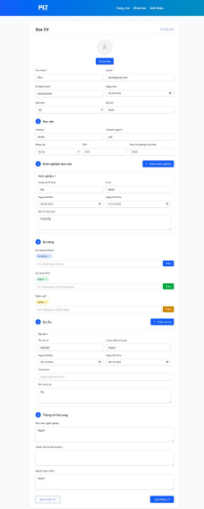
Công Dụng
Màn hình cho phép thực tập sinh xây dựng và gửi hồ sơ ứng tuyển thực tập đầy đủ, thu thập dữ liệu cá nhân hóa để Admin đánh giá nhanh chóng, hỗ trợ xem trước CV trước khi gửi nhằm đảm bảo tính chuyên nghiệp, và tích hợp theo dõi trạng thái sau nộp để tối ưu quy trình tuyển dụng sinh viên IT, thay thế phương pháp nộp thủ công truyền thống.
Người Dùng
Người dùng chính là Thực tập sinh (sinh viên đăng nhập), chịu trách nhiệm điền và chỉnh sửa form cá nhân; Admin chỉ tiếp cận gián tiếp qua phần Quản lý CV (3.5) để xem và duyệt dữ liệu sau khi gửi, không có quyền chỉnh sửa form gốc.
Liên Quan
Màn hình kết nối với use case "Nộp CV" (2.2.1, actor: Thực tập sinh) làm trung tâm, dẫn đến "Nhận phản hồi CV" và "Phỏng vấn" (4.1) nếu duyệt, đồng thời tích hợp quy trình nghiệp vụ (2.5.1) từ đăng ký đến thực tập; dữ liệu liên kết với entities bảng "CV" và "User", chuyển hướng từ Trang Home (3.1) hoặc Danh sách CV (3.2) qua nút "Nộp mới", và cập nhật realtime cho màn hình Admin (3.5).
Ràng Buộc
Pre-condition yêu cầu đăng nhập thành công; các trường bắt buộc như họ tên, email (định dạng hợp lệ, unique), MSSV phải điền đầy đủ trước gửi, file CV giới hạn PDF/DOCX dưới 5MB; kỹ năng và kinh nghiệm ít nhất một item không trùng lặp, GPA trong khoảng 0-4.0; không chỉnh sửa sau gửi (chuyển trạng thái "Chờ duyệt"), xử lý lỗi validation realtime với thông báo (ví dụ: "Email không hợp lệ"), và responsive trên mobile với giới hạn ký tự textarea 500 để tránh quá tải.
Cách Hoạt Động
Sau khi truy cập từ menu cá nhân (pre-condition: đăng nhập), form tự động điền thông tin cơ bản từ profile như email và tên; người dùng cuộn dọc để nhập các phần theo thứ tự (thông tin cá nhân với input text/date/radio, học vấn với number cho GPA, kinh nghiệm/dự án qua nút "Thêm" mở dynamic list popup, kỹ năng qua checkbox multi-select, mục tiêu/thành tích qua textarea); upload file CV ở cuối form với drag-drop và preview thumbnail; click "Xem trước" render popup layout CV đầy đủ để kiểm tra; nếu validate qua (không lỗi đỏ), nút "Gửi CV" thực hiện POST API lưu vào DB, hiển thị toast thành công và redirect về Danh sách CV với trạng thái mới; post-condition cập nhật email thông báo cho cả sinh viên và Admin, refresh realtime nếu thay đổi từ phía Admin; xử lý ngoại lệ như file quá lớn bằng alert và retry, hoặc draft local nếu mất kết nối.

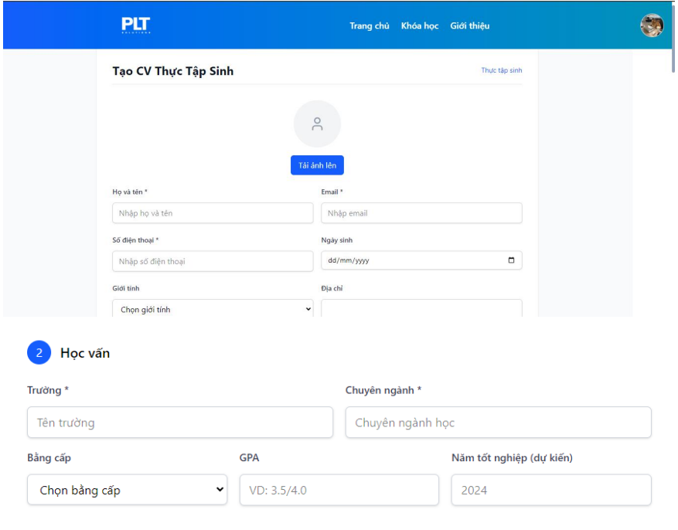
Công Dụng
Màn hình hỗ trợ thực tập sinh xây dựng hồ sơ cá nhân hóa một cách có cấu trúc, thu thập dữ liệu chi tiết từ thông tin cơ bản đến học vấn và kỹ năng để gửi cho Admin đánh giá, giúp tối ưu quy trình tuyển dụng thực tập sinh viên IT bằng cách thay thế nộp CV thủ công, đồng thời cho phép xem trước để kiểm tra trước khi gửi, đảm bảo tính chuyên nghiệp và theo dõi trạng thái sau nộp.
Người Dùng
Người dùng chính là Thực tập sinh (sinh viên đã đăng nhập), chịu trách nhiệm nhập và chỉnh sửa toàn bộ form; Admin chỉ tiếp cận gián tiếp qua phần Quản lý CV (3.5) để xem dữ liệu sau gửi, không chỉnh sửa trực tiếp form này mà chỉ cập nhật trạng thái.
Liên Quan
Màn hình là trung tâm của use case "Nộp CV xin thực tập" (2.2.1, actor: Thực tập sinh), kết nối với "Nhận phản hồi CV" để cập nhật trạng thái và "Phỏng vấn" (4.1) nếu được duyệt, tích hợp quy trình nghiệp vụ (2.5.1) từ đăng nhập đến gửi CV; dữ liệu lưu vào entities bảng "CV" và "User", dẫn từ Trang Home (3.1) hoặc Danh sách CV (3.2) qua nút "Tạo CV", và đồng bộ realtime với màn hình Admin (3.5) sau khi gửi.
Ràng Buộc
Pre-condition bắt buộc đăng nhập thành công; các trường bắt buộc (*) như Họ và tên, Email (định dạng email hợp lệ, unique), SĐT (chuỗi số), Trường, Chuyên ngành, GPA (số thực 0-4.0), Năm tốt nghiệp (năm 4 chữ số, mặc định 2024) phải điền đầy đủ trước gửi; không hỗ trợ upload ảnh đại diện ở phần này (chỉ avatar mặc định), giới hạn ký tự textarea cho địa chỉ/mô tả là 500, kỹ năng sử dụng tag input không trùng lặp; responsive trên mobile với validation realtime (hiển thị lỗi đỏ nếu thiếu hoặc sai định dạng), không cho gửi nếu thiếu bắt buộc, và post-condition chuyển trạng thái "Chờ duyệt" không cho chỉnh sửa nữa.
Cách Hoạt Động
Sau pre-condition đăng nhập và click "Tạo CV" từ menu (hệ thống hiển thị form trống với auto-fill từ profile nếu có), người dùng nhập phần 1 (thông tin cá nhân: Họ và tên qua textbox, Email/SĐT qua input validated, Ngày sinh qua date picker, Giới tính qua dropdown, Địa chỉ qua textarea); chuyển phần 2 (Học vấn: Trường/Chuyên ngành qua textbox bắt buộc, Bậc học qua dropdown như Cử nhân/Cao đẳng, GPA qua number float với slider VD:3.5/4.0, Năm tốt nghiệp qua dropdown năm); tiếp tục cuộn xuống thêm kinh nghiệm/dự án/kỹ năng qua nút "+" mở popup form dynamic (nhập tên, mô tả, thời gian, tag input cho kỹ năng như JavaScript/Python), nhập mục tiêu/thành tích/người tham khảo qua textarea; click "Xem trước CV" mở popup render layout đầy đủ (hiển thị avatar, thông tin dạng văn bản có cấu trúc); nếu validate thành công (không lỗi), nút "Gửi CV cho Admin" POST dữ liệu lên server, lưu DB và hiển thị toast "Gửi thành công", redirect về Danh sách CV (3.2) với trạng thái mới, gửi email thông báo cho cả hai bên; post-condition cập nhật realtime nếu Admin thay đổi, xử lý lỗi như "Email không hợp lệ" bằng alert và highlight trường sai, hoặc lưu draft nếu mất kết nối.

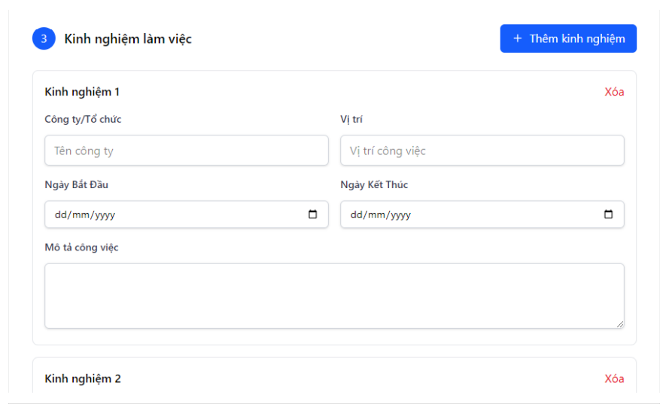
Công Dụng
Màn hình hỗ trợ thực tập sinh liệt kê chi tiết các kinh nghiệm làm việc trước (nếu có) để bổ sung vào CV, giúp Admin đánh giá kinh nghiệm thực tế của ứng viên sinh viên IT một cách có cấu trúc, tăng tính chuyên nghiệp của hồ sơ và tối ưu quy trình tuyển dụng bằng cách cho phép thêm nhiều mục mà không làm phức tạp form chính, đồng thời hiển thị ngay lập tức để người dùng kiểm tra trước khi gửi.
Người Dùng
Người dùng chính là Thực tập sinh (sinh viên đã đăng nhập), có quyền thêm, chỉnh sửa hoặc xóa các entry kinh nghiệm cá nhân trong form; Admin tiếp cận gián tiếp qua phần Quản lý CV (3.5) để xem dữ liệu này sau khi CV được gửi, không thể chỉnh sửa trực tiếp mà chỉ sử dụng để đánh giá.
Liên Quan
Màn hình là thành phần con của use case "Nộp CV xin thực tập" (2.2.1, actor: Thực tập sinh), cụ thể ở bước thêm kinh nghiệm trong quy trình workflow (3.4.4), kết nối với "Nhận phản hồi CV" để truyền dữ liệu trạng thái và "Phỏng vấn" (4.1) nếu duyệt; dữ liệu lưu vào entity bảng "CV" dưới dạng danh sách mảng (array of objects), dẫn từ phần Học vấn (trước đó trong form 3.4.1) và chuyển sang phần Kỹ năng (sau đó), đồng bộ realtime với màn hình xem trước CV (3.4.5) và Quản lý CV Admin (3.5).
Ràng Buộc
Không bắt buộc (không có dấu *), nhưng nếu thêm thì mỗi entry phải có ít nhất tên công ty hoặc vị trí (validate realtime), thời gian (Ngày bắt đầu và Kết thúc) theo định dạng dd/mm/yyyy với Ngày bắt đầu < Ngày kết thúc, mô tả công việc giới hạn 500 ký tự; tối đa 5 entry để tránh lạm dụng, không cho xóa entry cuối cùng nếu chỉ còn một (hoặc cảnh báo nếu rỗng toàn bộ); responsive trên mobile với form popup co giãn, pre-condition phải ở phần 3 của form Nộp CV (sau khi hoàn thành thông tin cá nhân và học vấn), post-condition dữ liệu tự động lưu draft nếu chưa gửi toàn form.
Cách Hoạt Động
Sau khi người dùng cuộn đến phần 3 trong form Nộp CV (pre-condition: đã nhập thông tin cá nhân và học vấn), màn hình hiển thị danh sách rỗng hoặc các entry hiện có (mặc định 0-2 entry mẫu nếu draft); click "+" Thêm kinh nghiệm mở popup form inline với các trường textbox cho Tên công ty/Vị trí, date picker cho Ngày bắt đầu/Kết thúc (với checkbox "Đang làm việc" để ẩn Ngày kết thúc), textarea cho Mô tả công việc; nhập dữ liệu và nhấn Enter hoặc nút Lưu để thêm entry mới vào danh sách dưới dạng card (hiển thị tóm tắt, không editable trực tiếp); click "Xóa" (X đỏ) trên entry yêu cầu xác nhận popup ("Bạn có chắc chắn xóa?") rồi loại bỏ khỏi danh sách và DB draft; nếu chỉnh sửa, click entry mở form popup với auto-fill dữ liệu cũ; toàn bộ thay đổi realtime cập nhật progress bar form chính, khi gửi CV (nút cuối form) thì validate (không lỗi đỏ) và lưu mảng kinh nghiệm vào payload POST; post-condition hiển thị trong xem trước CV (3.4.5) dạng bullet points, xử lý lỗi như ngày sai bằng alert và highlight trường, hoặc tự động sắp xếp entry theo thời gian giảm dần nếu nhiều hơn một.


Công Dụng
Màn hình cho phép thực tập sinh liệt kê các kỹ năng liên quan đến lĩnh vực IT (kỹ thuật như lập trình, mềm như làm việc nhóm, ngôn ngữ như tiếng Anh) để bổ sung vào CV, giúp Admin đánh giá nhanh năng lực ứng viên, tăng tính cá nhân hóa hồ sơ và hỗ trợ quy trình tuyển dụng bằng cách sử dụng predefined tags kết hợp custom input, đảm bảo CV chuyên nghiệp trước khi gửi.
Người Dùng
Người dùng chính là Thực tập sinh (sinh viên đã đăng nhập), chịu trách nhiệm chọn hoặc thêm kỹ năng cá nhân; Admin tiếp cận gián tiếp qua phần Quản lý CV (3.5) để xem và đánh giá dữ liệu này sau gửi, không chỉnh sửa trực tiếp mà chỉ sử dụng làm cơ sở phỏng vấn.
Liên Quan
Màn hình là thành phần con của use case "Nộp CV xin thực tập" (2.2.1, actor: Thực tập sinh), cụ thể ở bước thêm kỹ năng trong workflow form (3.4.4), kết nối với "Nhận phản hồi CV" để truyền dữ liệu và "Phỏng vấn" (4.1) nếu duyệt; dữ liệu lưu vào entity bảng "CV" dưới dạng mảng tags phân loại, dẫn từ phần Kinh nghiệm (trước đó trong form 3.4.3) và chuyển sang phần Mục tiêu/Thành tích (sau đó), đồng bộ với xem trước CV (3.4.5) và Quản lý CV Admin (3.5).
Ràng Buộc
Không bắt buộc nhưng khuyến khích ít nhất một kỹ năng mỗi loại (kỹ thuật/mềm/ngôn ngữ) để validate khi gửi; tags predefined (VD: JavaScript, Python cho kỹ thuật; Teamwork cho mềm; Tiếng Anh TOEIC cho ngôn ngữ) không trùng lặp trong cùng loại, custom input giới hạn 50 ký tự và không vượt 10 tags/loại; responsive trên mobile với autocomplete gợi ý từ danh sách hệ thống, pre-condition phải hoàn thành phần trước (kinh nghiệm), post-condition tags tự động lowercase và sắp xếp alphabet khi lưu, xử lý lỗi như tag quá dài bằng cảnh báo realtime.
Cách Hoạt Động
Sau khi cuộn đến phần 4 trong form Nộp CV (pre-condition: đã nhập thông tin cá nhân, học vấn, kinh nghiệm), màn hình hiển thị ba subsection rỗng hoặc tags hiện có từ draft; người dùng click vào input tag (VD: "VD: JavaScript, Python") để gõ hoặc chọn từ dropdown predefined, nhấn Enter hoặc nút "Thêm" (màu tương ứng) để tạo tag mới hiển thị dạng pill (có thể click xóa); cho kỹ năng mềm/ngôn ngữ tương tự với gợi ý (VD: thêm "Communication" xanh lá, "TOEIC 800" cam kèm điểm số); thay đổi realtime cập nhật preview nhỏ dưới input và progress bar form; khi gửi CV (nút cuối form), validate (ít nhất một tag nếu có cảnh báo) rồi lưu mảng tags phân loại vào payload POST; post-condition hiển thị trong xem trước CV (3.4.5) dạng danh sách bullet có màu, xử lý lỗi như tag trùng bằng alert và xóa tự động, hoặc lưu draft nếu chưa gửi toàn form.

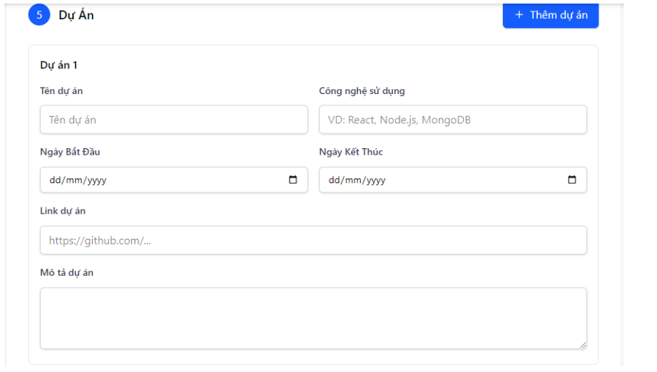
Công Dụng
Màn hình hỗ trợ thực tập sinh liệt kê chi tiết các dự án đã thực hiện (như dự án GitHub hoặc portfolio) để bổ sung vào CV, giúp Admin đánh giá kỹ năng thực hành và sáng tạo của ứng viên sinh viên IT một cách có cấu trúc, tăng tính thuyết phục của hồ sơ và tối ưu quy trình tuyển dụng bằng cách cho phép thêm nhiều mục với liên kết trực tiếp, đảm bảo CV phản ánh rõ năng lực trước khi gửi.
Người Dùng
Người dùng chính là Thực tập sinh (sinh viên đã đăng nhập), có quyền thêm, chỉnh sửa hoặc xóa các entry dự án cá nhân trong form; Admin tiếp cận gián tiếp qua phần Quản lý CV (3.5) để xem dữ liệu này sau khi CV được gửi, không thể chỉnh sửa trực tiếp mà chỉ sử dụng để đánh giá trong phỏng vấn.
Liên Quan
Màn hình là thành phần con của use case "Nộp CV xin thực tập" (2.2.1, actor: Thực tập sinh), cụ thể ở bước thêm dự án trong quy trình workflow (3.4.4), kết nối với "Nhận phản hồi CV" để truyền dữ liệu trạng thái và "Phỏng vấn" (4.1) nếu duyệt; dữ liệu lưu vào entity bảng "CV" dưới dạng danh sách mảng (array of objects), dẫn từ phần Kỹ năng (trước đó trong form 3.4.4) và chuyển sang phần Mục tiêu/Thành tích/Người tham khảo (sau đó), đồng bộ với xem trước CV (3.4.5) và Quản lý CV Admin (3.5).
Ràng Buộc
Không bắt buộc (không có dấu *), nhưng nếu thêm thì mỗi entry phải có ít nhất tên dự án hoặc liên kết (validate realtime), thời gian (Ngày bắt đầu và Kết thúc) theo định dạng dd/mm/yyyy với Ngày bắt đầu < Ngày kết thúc, liên kết phải là URL hợp lệ (VD: https://github.com/...), mô tả dự án giới hạn 500 ký tự; tối đa 5 entry để tránh lạm dụng, không cho xóa entry cuối cùng nếu chỉ còn một (hoặc cảnh báo nếu rỗng toàn bộ); responsive trên mobile với form popup co giãn, pre-condition phải ở phần 5 của form Nộp CV (sau khi hoàn thành kỹ năng), post-condition dữ liệu tự động lưu draft nếu chưa gửi toàn form.
Cách Hoạt Động
Sau khi người dùng cuộn đến phần 5 trong form Nộp CV (pre-condition: đã nhập thông tin cá nhân, học vấn, kinh nghiệm, kỹ năng), màn hình hiển thị danh sách rỗng hoặc các entry hiện có (mặc định 0-1 entry mẫu nếu draft); click "+" Thêm dự án mở popup form inline với các trường textbox cho Tên dự án/Công nghệ sử dụng (VD: React, Node.js, MongoDB), date picker cho Ngày bắt đầu/Kết thúc (với checkbox "Đang thực hiện" để ẩn Ngày kết thúc), input URL cho Liên kết (validate format https://), textarea cho Mô tả dự án; nhập dữ liệu và nhấn Enter hoặc nút Lưu để thêm entry mới vào danh sách dưới dạng card (hiển thị tóm tắt với icon link clickable); click "Xóa" (X đỏ) trên entry yêu cầu xác nhận popup ("Bạn có chắc chắn xóa?") rồi loại bỏ khỏi danh sách và DB draft; nếu chỉnh sửa, click entry mở form popup với auto-fill dữ liệu cũ; toàn bộ thay đổi realtime cập nhật progress bar form chính, khi gửi CV (nút cuối form) thì validate (không lỗi đỏ) và lưu mảng dự án vào payload POST; post-condition hiển thị trong xem trước CV (3.4.5) dạng bullet points với hyperlink, xử lý lỗi như URL sai bằng alert và highlight trường, hoặc tự động sắp xếp entry theo thời gian giảm dần nếu nhiều hơn một.

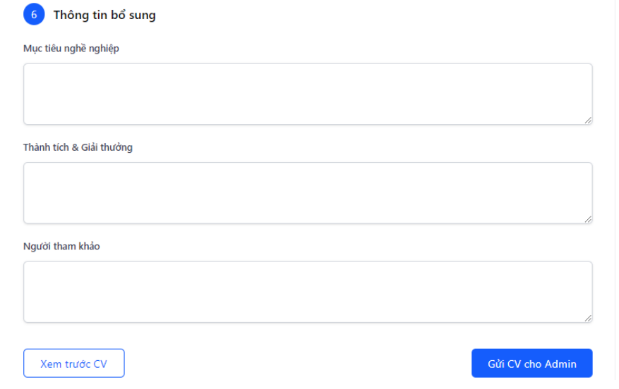
Công Dụng
Màn hình cho phép thực tập sinh thêm chi tiết cá nhân hóa như mục tiêu nghề nghiệp, thành tích và người tham khảo để làm phong phú CV, giúp Admin có cái nhìn toàn diện hơn về động lực và uy tín của ứng viên sinh viên IT, hỗ trợ quy trình tuyển dụng bằng cách kết thúc form một cách mượt mà trước khi gửi, tăng tính thuyết phục và chuyên nghiệp của hồ sơ.
Người Dùng
Người dùng chính là Thực tập sinh (sinh viên đã đăng nhập), chịu trách nhiệm nhập thông tin bổ sung tùy chọn; Admin tiếp cận gián tiếp qua phần Quản lý CV (3.5) để xem toàn bộ dữ liệu sau gửi, không chỉnh sửa trực tiếp mà chỉ sử dụng để đánh giá tổng thể.
Liên Quan
Màn hình là thành phần kết thúc của use case "Nộp CV xin thực tập" (2.2.1, actor: Thực tập sinh), cụ thể ở bước bổ sung thông tin trong quy trình workflow (3.4.4), kết nối với "Nhận phản hồi CV" để truyền dữ liệu trạng thái và "Phỏng vấn" (4.1) nếu duyệt; dữ liệu lưu vào entity bảng "CV" dưới dạng các trường text, dẫn từ phần Dự án (trước đó trong form 3.4.5) và chuyển trực tiếp đến xem trước hoặc gửi, đồng bộ với xem trước CV (3.4.5) và Quản lý CV Admin (3.5).
Ràng Buộc
Tất cả các trường là tùy chọn (không có dấu *), nhưng nếu nhập thì giới hạn 500 ký tự mỗi textarea để tránh quá dài, không hỗ trợ định dạng rich text (chỉ plain text); pre-condition phải hoàn thành các phần trước (từ 1-5) trong form Nộp CV, responsive trên mobile với auto-resize textarea; post-condition sau gửi thì khóa form (không chỉnh sửa nữa), validate toàn form trước khi cho phép nút "Gửi" (kiểm tra các phần bắt buộc ở trên), xử lý lỗi như ký tự quá giới hạn bằng cảnh báo realtime.
Cách Hoạt Động
Sau khi người dùng cuộn đến phần 6 trong form Nộp CV (pre-condition: đã nhập đầy đủ các phần trước và progress bar đạt 100%), màn hình hiển thị ba textarea rỗng hoặc dữ liệu draft (Mục tiêu nghề nghiệp cho định hướng tương lai, Thành tích & Giải thưởng cho danh sách bullet thủ công, Người tham khảo cho thông tin liên hệ); người dùng gõ trực tiếp vào từng trường, với placeholder gợi ý (VD: "Mô tả ngắn gọn về mục tiêu...") và đếm ký tự realtime; khi hoàn thành, click "Xem trước CV" mở popup render toàn bộ form thành layout CV chuyên nghiệp (hiển thị tất cả phần từ 1-6 dạng PDF-like); nếu validate toàn form thành công (không lỗi từ các phần trước), nút "Gửi CV cho Admin" kích hoạt POST toàn bộ dữ liệu lên server, lưu DB với trạng thái "Chờ duyệt" và hiển thị toast "Gửi thành công, vui lòng theo dõi trạng thái", redirect về Danh sách CV (3.2); post-condition gửi email thông báo cho Admin và sinh viên, cập nhật realtime nếu Admin phản hồi, xử lý lỗi như form chưa đầy đủ bằng disable nút và highlight phần thiếu, hoặc lưu draft tự động nếu thoát giữa chừng.

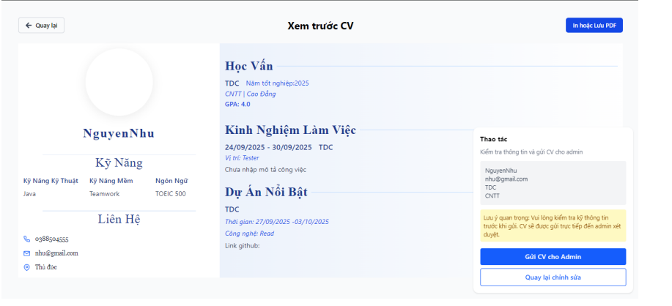
Công Dụng
Màn hình cho phép thực tập sinh kiểm tra và chỉnh sửa cuối cùng toàn bộ nội dung CV đã nhập trước khi gửi chính thức, giúp phát hiện lỗi hoặc thiếu sót, tăng tính chính xác và chuyên nghiệp của hồ sơ, hỗ trợ quy trình tuyển dụng bằng cách hiển thị layout giống file PDF để sinh viên tự tin gửi cho Admin đánh giá.
Người Dùng
Người dùng chính là Thực tập sinh (sinh viên đã đăng nhập), có quyền xem và quay lại chỉnh sửa form gốc; Admin không truy cập trực tiếp mà chỉ nhận dữ liệu sau gửi qua phần Quản lý CV (3.5), sử dụng preview gián tiếp nếu cần in/export.
Liên Quan
Màn hình là bước cuối của use case "Nộp CV xin thực tập" (2.2.1, actor: Thực tập sinh), cụ thể ở workflow xem trước (3.4.4), kết nối với "Nhận phản hồi CV" để chuyển trạng thái sau gửi và "Phỏng vấn" (4.1) nếu duyệt; dữ liệu lấy từ entity bảng "CV" (toàn bộ form), dẫn từ phần Thông tin bổ sung (trước đó trong form 3.4.6) và chuyển đến gửi hoặc quay lại form Nộp CV (3.4), đồng bộ với Quản lý CV Admin (3.5) sau khi gửi.
Ràng Buộc
Pre-condition phải hoàn thành toàn bộ form Nộp CV (tất cả phần 1-6 đầy đủ bắt buộc); hiển thị chỉ đọc (không chỉnh sửa trực tiếp, chỉ quay lại form), responsive với zoom PDF-like trên mobile; không hỗ trợ in/export ở đây (chỉ xem), giới hạn thời gian hiển thị 5 phút trước khi tự đóng nếu không hành động; post-condition sau gửi thì lưu vĩnh viễn vào DB với trạng thái "Chờ duyệt", validate lại toàn form trước gửi (không lỗi từ các phần trước), xử lý lỗi như dữ liệu rỗng bằng highlight và cảnh báo.
Cách Hoạt Động
Sau khi click "Xem trước CV" từ phần cuối form Nộp CV (pre-condition: form đầy đủ), màn hình mở popup/full-screen render toàn bộ dữ liệu thành layout CV (cột trái: avatar, họ tên, thông tin cá nhân, học vấn với GPA/năm tốt nghiệp; cột phải: kỹ năng dạng tags, kinh nghiệm/dự án với thời gian/liên kết, mục tiêu/thành tích/người tham khảo dạng bullet); người dùng scroll xem chi tiết (VD: kỹ năng Java/Teamwork/TOEIC, dự án với GitHub link clickable), với nút "Quay lại" đóng popup và quay về form chỉnh sửa; nếu hài lòng, click "Gửi CV cho Admin" validate lần cuối (không lỗi) rồi POST toàn bộ dữ liệu lên server, lưu DB, hiển thị toast "Gửi thành công" và redirect về Danh sách CV (3.2) với trạng thái mới, gửi email thông báo cho Admin; post-condition cập nhật realtime trạng thái nếu Admin phản hồi, xử lý lỗi như thiếu bắt buộc bằng disable nút gửi và highlight (VD: "Vui lòng bổ sung GPA"), hoặc tự động đóng nếu timeout.

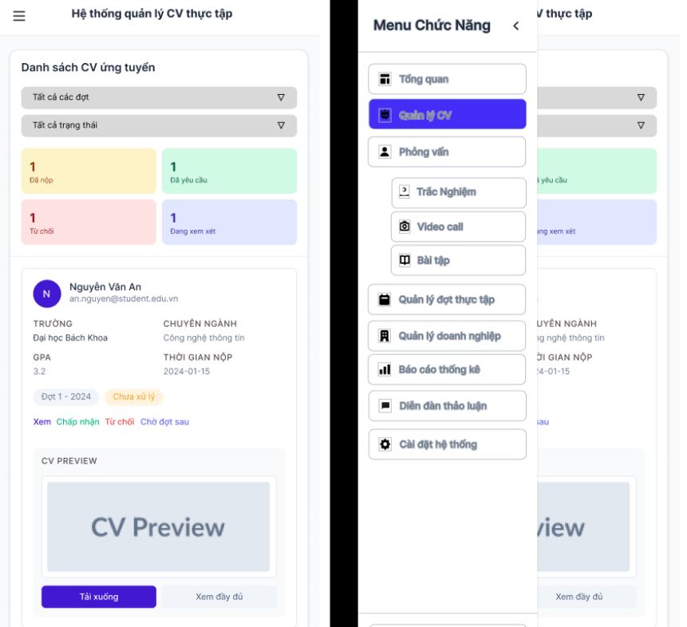
Người Dùng
Người dùng chính là Thực tập sinh (sinh viên đã đăng nhập), có quyền xem, lọc và hành động trên CV cá nhân; Admin không truy cập trực tiếp mà cập nhật trạng thái gián tiếp qua phần Quản lý CV (3.5), ảnh hưởng đến hiển thị ở đây.
Liên Quan
Màn hình liên kết với use case "Nộp CV" (2.2.1, actor: Thực tập sinh) để thêm CV mới và "Nhận phản hồi CV" để cập nhật trạng thái, tích hợp quy trình nghiệp vụ (2.5.1) từ nộp đến phỏng vấn; dữ liệu từ entity bảng "CV" (trạng thái, ngày nộp, GPA), dẫn từ Trang Home (3.1) qua menu và chuyển đến Nộp CV (3.4) hoặc Phỏng vấn (4.1) qua nút hành động, đồng bộ với Quản lý CV Admin (3.5).
Ràng Buộc
Pre-condition yêu cầu đăng nhập thành công và chỉ hiển thị CV của tài khoản hiện tại; bộ lọc trạng thái chỉ đọc (cập nhật từ Admin), hành động như xem/sửa/xóa chỉ cho CV chưa duyệt (nút disable nếu đã duyệt); responsive với tối đa 10 CV/trang để tránh tải chậm, không hỗ trợ bulk delete; xử lý lỗi như "Không có CV" nếu danh sách rỗng, và validate trước hành động (xác nhận xóa).
Cách Hoạt Động
Sau pre-condition đăng nhập và truy cập từ menu cá nhân, màn hình tải danh sách CV từ DB, hiển thị mặc định tab "Tất cả" với thống kê (VD: 1 chờ duyệt màu vàng, 1 đã duyệt màu xanh); người dùng chọn bộ lọc (Tất cả/Đã nộp/Đã duyệt) để refresh danh sách, mỗi card hiển thị tóm tắt (tên SV, trường, GPA 3.2, ngày nộp 01-2024, trạng thái màu); click card mở preview CV (3.4.5) hoặc nút "Xem đầy đủ" dẫn đến chi tiết; nút "Tải ứng" mở form Nộp CV mới (3.4), "Sửa" dẫn đến form chỉnh sửa với auto-fill; "Xóa" yêu cầu xác nhận rồi xóa khỏi DB; menu phải cho phép chuyển chức năng (Quản lý CV → danh sách chi tiết, Phỏng vấn → lịch nếu có); post-condition cập nhật realtime qua polling khi Admin thay đổi trạng thái (toast thông báo), xử lý lỗi mạng bằng "Đang tải..." và retry.

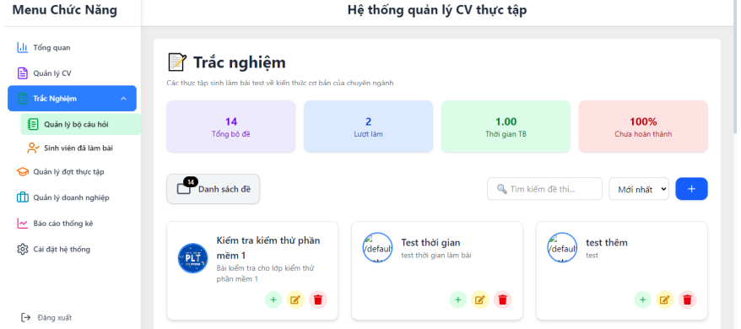
Công Dụng
Màn hình hỗ trợ Admin xem thống kê tổng quan (tổng CV, lượt xem, thời gian xử lý, tỷ lệ hoàn thành), lọc và thao tác trên danh sách CV (duyệt/chấp nhận/từ chối), tối ưu quy trình tuyển dụng thực tập sinh viên IT bằng cách hiển thị trạng thái realtime và gợi ý hành động, giúp doanh nghiệp nhanh chóng chọn ứng viên phù hợp từ hồ sơ nộp.
Người Dùng
Người dùng chính là Admin (quản trị viên thay mặt doanh nghiệp), có quyền đầy đủ xem, lọc, duyệt và cập nhật CV; Thực tập sinh không truy cập trực tiếp mà chỉ thấy thay đổi trạng thái gián tiếp qua màn hình Danh sách CV (3.2).
Liên Quan
Màn hình là trung tâm của use case "Quản lý CV" (2.2.2, actor: Admin), kết nối với "Tổ chức phỏng vấn" (4.1) nếu chấp nhận và "Nhận phản hồi CV" để cập nhật trạng thái cho sinh viên; dữ liệu từ entity bảng "CV" (trạng thái, ngày nộp, thống kê), dẫn từ Trang Home (3.1) qua menu và chuyển đến Nộp CV sinh viên (3.4) gián tiếp qua duyệt, đồng bộ realtime với quy trình nghiệp vụ (2.5.2) và Danh sách CV sinh viên (3.2).
Ràng Buộc
Pre-condition yêu cầu đăng nhập Admin thành công; chỉ hiển thị CV chưa xử lý hoặc theo bộ lọc (Tất cả/Đã duyệt/Chờ), hành động duyệt chỉ cho CV hợp lệ (GPA >2.0, file <5MB); thống kê cập nhật realtime nhưng giới hạn 100 CV/trang để tránh tải chậm, không hỗ trợ xóa vĩnh viễn (chỉ ẩn); responsive trên mobile với bộ lọc dropdown, xử lý lỗi như "Không có CV" nếu rỗng, và validate trước duyệt (xác nhận popup).
Cách Hoạt Động
Sau pre-condition đăng nhập Admin và chọn menu "Quản lý CV", màn hình tải dữ liệu từ DB hiển thị thống kê card (VD: Tổng 14 CV màu tím, Lượt xem 2 màu xanh nhạt, Thời gian trung bình 1.00 giờ màu xanh lá, Chưa hoàn thành 100% màu đỏ); người dùng nhập bộ lọc (Tìm kiếm theo tên/email, dropdown Tất cả/Đã nộp) để refresh danh sách dưới dạng card (hiển thị tên SV, trường, GPA, ngày nộp, nút hành động); click card mở chi tiết CV (tương tự preview 3.4.5) với tùy chọn "Chấp nhận" (chuyển trạng thái xanh, gửi email phỏng vấn), "Từ chối" (đỏ, lý do textarea), hoặc "Chờ đợt sau" (vàng); menu trái cho phép chuyển chức năng (Quản lý người dùng, Phỏng vấn); post-condition sau duyệt thì cập nhật thống kê realtime (toast "Đã duyệt 1 CV") và đồng bộ trạng thái cho sinh viên, xử lý lỗi như file lỗi bằng alert và log, hoặc export Excel nếu chọn "Xuất báo cáo".

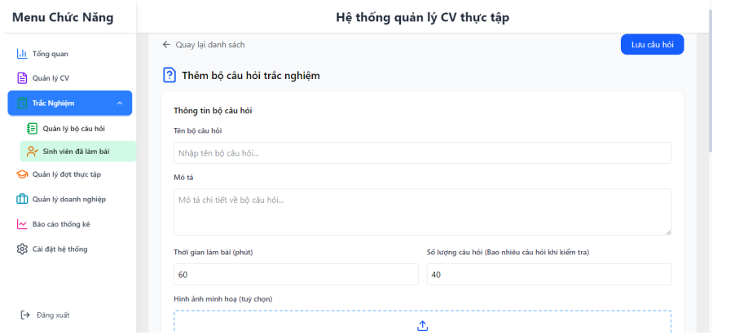
Công Dụng
Màn hình hỗ trợ Admin tạo bộ câu hỏi trắc nghiệm mới để sử dụng trong phỏng vấn thực tập sinh viên IT, thu thập thông tin cơ bản như tên bộ, mô tả, số lượng câu hỏi và hình ảnh minh họa, giúp chuẩn bị nội dung kiểm tra kiến thức/tiếng Anh một cách có hệ thống, tối ưu quy trình tuyển dụng bằng cách dễ dàng thêm/sửa/xóa bộ đề trước khi gửi cho sinh viên.
Người Dùng
Người dùng chính là Admin (quản trị viên thay mặt doanh nghiệp), có quyền tạo, chỉnh sửa hoặc xóa bộ câu hỏi; Thực tập sinh tiếp cận gián tiếp qua phần Phỏng vấn (4.1) để làm bài test từ bộ đề này, không thể chỉnh sửa mà chỉ xem/làm.
Liên Quan
Màn hình là thành phần chính của use case "Trắc nghiệm" (UC_trắc nghiệm, 4.1, actor: Admin), kết nối với "Tổ chức phỏng vấn" (2.2.2) để gửi bộ đề cho sinh viên và "Quản lý CV" (3.5) nếu test sau duyệt CV; dữ liệu lưu vào entity bảng "Bộ câu hỏi" (tên, mô tả, số lượng, hình ảnh), dẫn từ menu "Quản lý bộ câu hỏi" (trong dashboard Admin) và chuyển đến danh sách bộ đề hoặc thêm câu hỏi chi tiết, đồng bộ với quy trình nghiệp vụ (2.5.2) từ duyệt CV đến test.
Ràng Buộc
Pre-condition yêu cầu đăng nhập Admin thành công; các trường bắt buộc như Tên bộ câu hỏi (ít nhất 1 ký tự, không trùng tên), Số lượng câu hỏi (số nguyên >0, tối đa 100), Mô tả (tùy chọn, <500 ký tự); upload hình ảnh minh họa chỉ PDF/JPG <10MB (tương tự special requirements 4.1); không cho lưu nếu thiếu bắt buộc, responsive trên mobile với validation realtime; post-condition sau lưu thì thêm vào danh sách bộ đề, không hỗ trợ bulk tạo (chỉ một bộ/lần).
Cách Hoạt Động
Sau pre-condition đăng nhập Admin và chọn "Thêm bộ câu hỏi trắc nghiệm" từ menu (hệ thống mở form trống), người dùng nhập Tên bộ câu hỏi qua textbox (validate unique realtime), Mô tả qua textarea (gợi ý placeholder), Số lượng câu hỏi qua number input (mặc định 0, tăng/giảm bằng +/-), Hình ảnh minh họa qua file upload với preview thumbnail; click "Lưu câu hỏi" validate toàn bộ (không lỗi đỏ) rồi POST dữ liệu lên server, lưu DB và hiển thị toast "Thêm bộ câu hỏi thành công", redirect về danh sách bộ đề với bộ mới ở đầu; nếu chỉnh sửa (từ danh sách), form auto-fill dữ liệu cũ; nút "Lưu hội" (có lẽ là Lưu và đóng) đóng form sau lưu; post-condition cập nhật realtime thống kê bộ đề, xử lý lỗi như tên trùng bằng alert "Tên bộ đã tồn tại" và highlight, hoặc lưu draft nếu chưa hoàn thành.

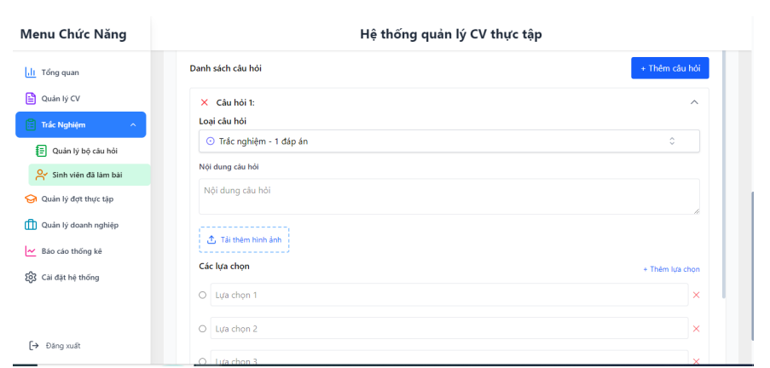
Công Dụng
Màn hình hỗ trợ Admin xem, lọc và quản lý toàn bộ bộ câu hỏi trắc nghiệm (tên bộ, số lượng câu hỏi, trạng thái), cho phép thêm/sửa/xóa nhanh để chuẩn bị nội dung kiểm tra kiến thức/tiếng Anh cho thực tập sinh viên IT, tối ưu quy trình phỏng vấn bằng cách hiển thị tóm tắt rõ ràng và dẫn đến chi tiết, giúp doanh nghiệp duy trì thư viện đề thi cập nhật.
Người Dùng
Người dùng chính là Admin (quản trị viên thay mặt doanh nghiệp), có quyền đầy đủ xem, thêm, sửa, xóa bộ câu hỏi; Thực tập sinh tiếp cận gián tiếp qua phần Phỏng vấn (4.1) để làm bài từ bộ đề này, không thể chỉnh sửa mà chỉ nhận đề được gửi.
Liên Quan
Màn hình là giao diện chính của use case "Trắc nghiệm" (UC_trắc nghiệm, 4.1, actor: Admin), kết nối với "Tổ chức phỏng vấn" (2.2.2) để gửi bộ đề cho sinh viên và "Quản lý CV" (3.5) nếu test sau duyệt; dữ liệu từ entity bảng "Bộ câu hỏi" (tên, số lượng, mô tả), dẫn từ menu "Trắc nghiệm" (trong dashboard Admin) và chuyển đến form Thêm bộ câu hỏi (4.1) qua nút "+", đồng bộ với quy trình nghiệp vụ (2.5.2) từ duyệt CV đến gửi test.
Ràng Buộc
Pre-condition yêu cầu đăng nhập Admin thành công; chỉ hiển thị bộ đề của tài khoản Admin hiện tại, hành động sửa/xóa chỉ cho bộ chưa sử dụng trong phỏng vấn (nút disable nếu đang active); bộ lọc theo tên/số lượng (tối đa 50 bộ/trang để tránh tải chậm), không hỗ trợ bulk xóa (chỉ từng bộ); responsive trên mobile với confirm popup trước xóa ("Xác nhận xóa bộ này?"), xử lý lỗi như "Không có bộ nào" nếu danh sách rỗng.
Cách Hoạt Động
Sau pre-condition đăng nhập Admin và chọn "Trắc nghiệm" từ menu trái, màn hình tải danh sách bộ đề từ DB, hiển thị mặc định tất cả với tóm tắt (VD: "Trắc nghiệm 1" với 10 câu, trạng thái hoạt động); người dùng nhập bộ lọc (tìm kiếm theo tên) để refresh danh sách dạng card (hiển thị tên bộ, số câu hỏi, nút chỉnh sửa/xóa); click "+" Thêm bộ câu hỏi mở form mới (4.1), click card mở chi tiết bộ đề với tùy chọn "Sửa" (auto-fill form), "Xóa" (xác nhận rồi xóa khỏi DB); nút "Tải hồ sơ" (có lẽ là xuất file) tải Excel bộ đề; post-condition sau thêm/sửa thì cập nhật danh sách realtime (toast "Đã thêm bộ mới") và đồng bộ cho phỏng vấn, xử lý lỗi như trùng tên bằng alert và highlight, hoặc refresh tự động nếu có thay đổi từ session khác.

